Sheet1

登录前页面 头部右边的 内容 | http://116.255.226.105:8080/enjoyPrivate/

首页和内页的所有需要左右切换的大banner 小banner这个JS 你们理解错了。是每个大图都要可以点击转链接的，然后要左右翻的话左右可以有两个箭头 不是鼠标左右滑的
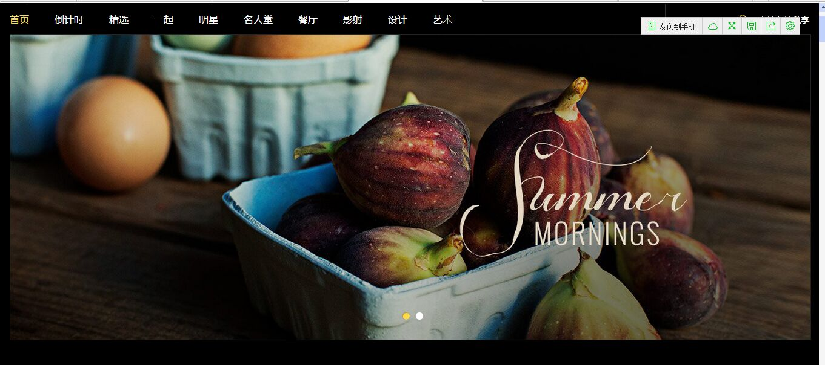



http://123.57.0.5:88/sxw/diningroom.html 餐厅右边的广告展示图，应该可以点击的 然后这个图的大小要按着设计稿的来 |  |  |  |  | ？？？？？响应式怎么按设计稿大小来？？？？ |  | 我按设计图400px改了，丑死

登录注册页面要用前面的 头像不一样的 那个页面 |  | 静态改了的，线上可能没改

登录注册页面要用前面的

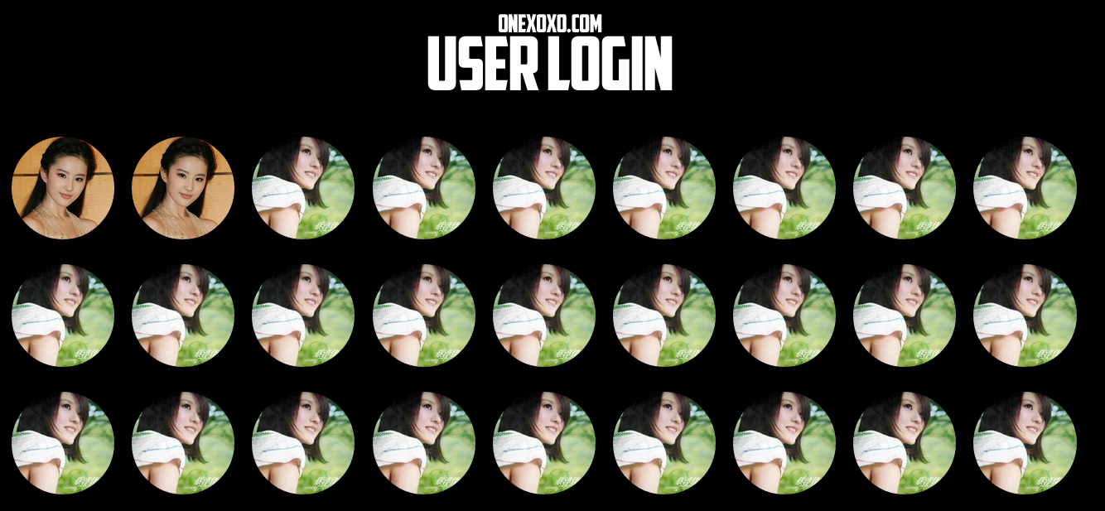

这个首页的这个部分 还是乱的 ，下面那个也是

我的360下面 都是这样乱的，有左边导航的页面 |  | 切换IE8,IE9,极速模式均无此问题
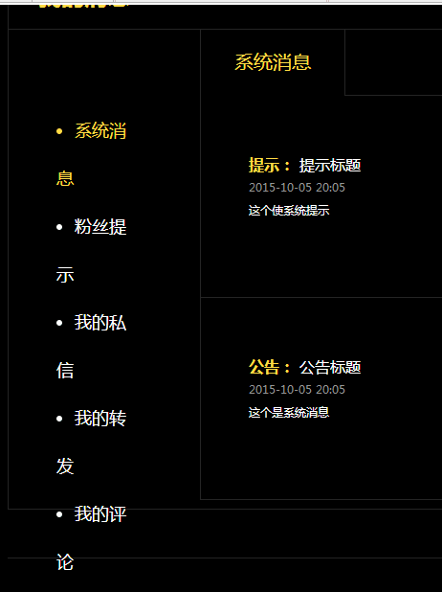

http://116.255.226.105:8080/enjoyPrivate/blogic/membermessage/messagePresentsGet/2 我的礼物 那里多个竖线 |  |  |  |  | 本页结构和静态不一致，我并未改过本页结构


http://116.255.226.105:8080/enjoyPrivate/blogic/membersetting/accountSettingFavor/2 这个按钮居中下 边框是金色
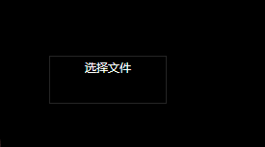


http://116.255.226.105:8080/enjoyPrivate/blogic/membersetting/accountSettingMessage/2 每个模块的间距不对
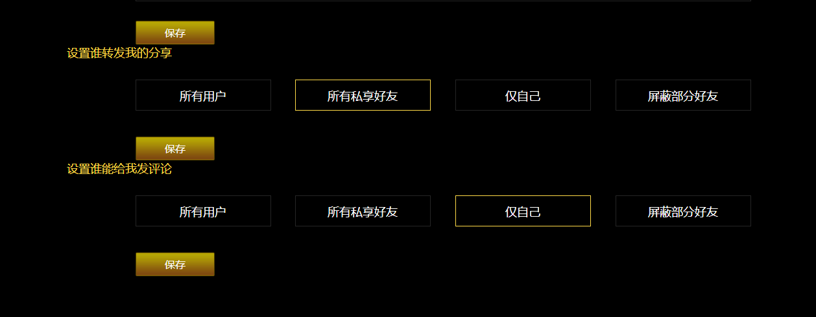

倒计时时间应该显示的是剩余时间，不是截止时间 |  | http://116.255.226.105:8080/enjoyPrivate/countdown.html
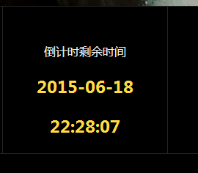


用户上传相册那里上传图片显示错误 ，全是错的
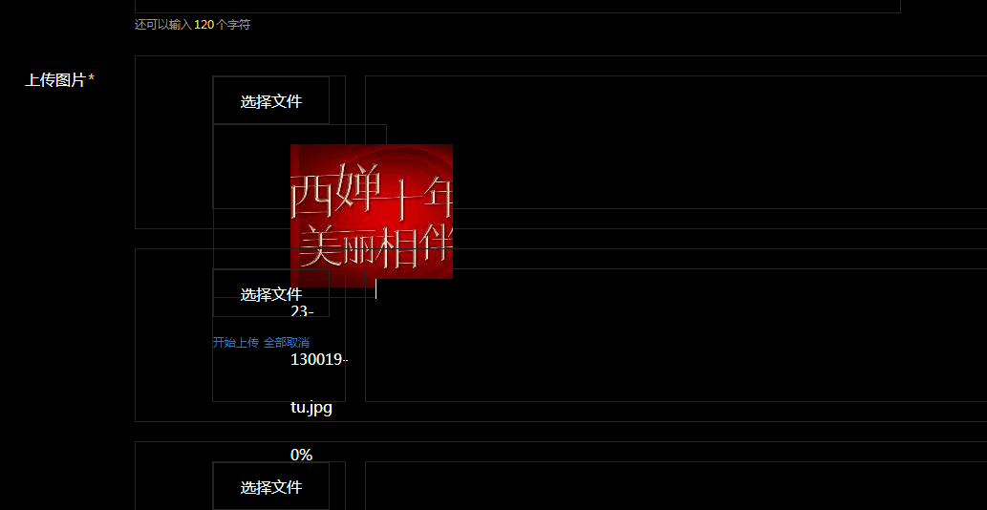
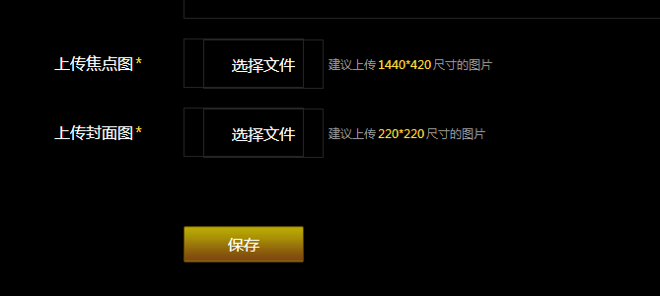

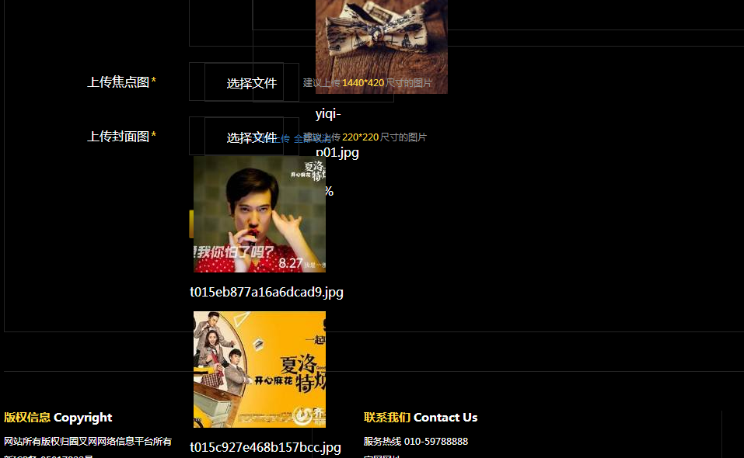

登录页面跟设计稿不同 不仅是按钮 还有下面那三个文字的对齐

http://116.255.226.105:8080/enjoyPrivate/userinfo.html |  |  | 马上充值无效 | 点击男友/女友是要跳到对方页面哈 | 红心后面少了一个隐藏按钮 | 登录和未登录两个页面，有登录的有隐藏按钮，html结构参照写错了

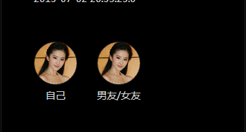


用户上传文章这里 ，需要两个上传图片的地方，封面图和焦点图尺寸不一样，需要分开传 |  |  |  | http://116.255.226.105:8080/enjoyPrivate/blogic/memberpublish/publishArtical/2?type=2
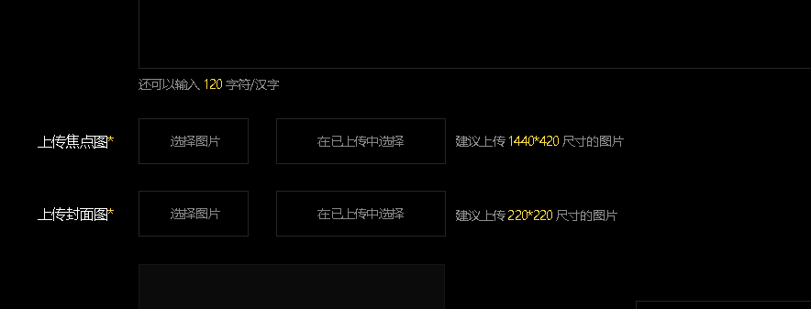

用户发表文章那里，，文字多了还是不能提交。点击保存 保存成功后自动跳转到我的个人主页那个页面去

